KIN
■ KIN 품질현황 |  |  |  |  |  |  |  |  |  |  |  |  |  |  |  |  |  |  |  |  |  | 담당자 : ㅇㅇㅇ

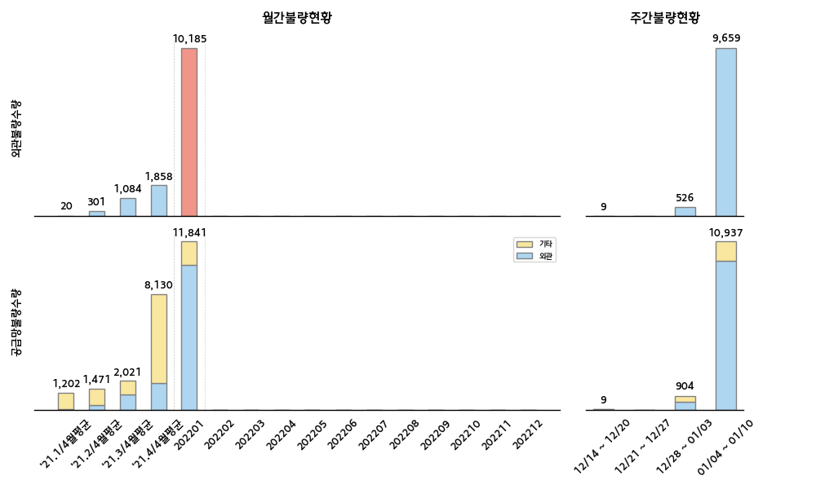

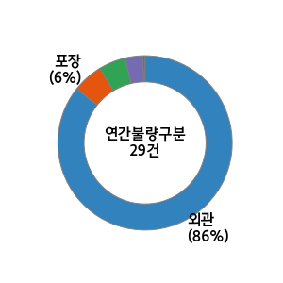
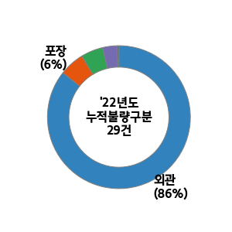

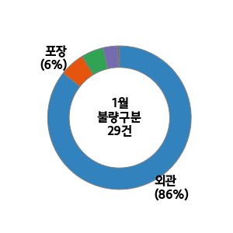
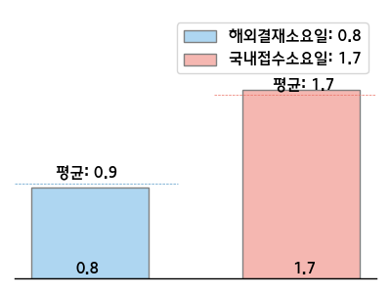
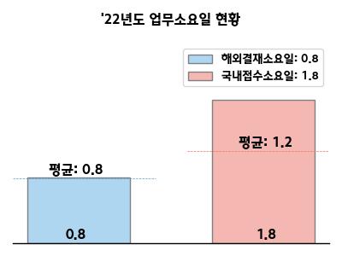

 |  |  |  |  |  |  |  |  |  |  |  |  |  | 순위 | 구분 | 부품사 | 부품 | 수량 | 점유율(%) | 주요불량명 | 업무진행현황 (해외결재일:12/16-01/12)
 |  |  |  |  |  |  |  |  |  |  |  |  |  | 1 | 외관 | 평화정공 | STRIKER ASSY-TAIL GATE | 9,075 | 89.0 | 백녹 | 1. 고품 수거 후 분석 진행 중 2. 선별 진행 중
 |  |  |  |  |  |  |  |  |  |  |  |  |  | 2 | 외관 | 케이씨씨글라스 전의공장 | GLASS ASSY-DR SOLAR | 518 | 5.1 | 스테인 | 1. 원인 : 장기재고로 인한 스테인 발생 2. YP 글라스 현지화 예정
 |  |  |  |  |  |  |  |  |  |  |  |  |  | 3 | 외관 | 동국실업 | GRIP ASSY-GET ON OFF 2ND | 212 | 2.1 | 오염 | 1. 원인 : 인서트 그립 미성형 방지 마킹 실시 및 오염된 장갑 사용 2. 대책 : 마킹 위치 변경 및 작업자 재교육 실시
 |  |  |  |  |  |  |  |  |  |  |  |  |  | 1 | 기능 | 현대모비스진천공장 | UNIT ASSY-& ULTRASONIC | 557 | 33.6 | 미경화 | 1. 원인 : 경화제 주입 문제로 인하여 불량 발생 2. 대책 : 경화제 배출 구멍이 막힐 경우 알람 시스템 추가
 |  |  |  |  |  |  |  |  |  |  |  |  |  | 2 | 치수 | 위너콤 | ANTENNA ASSY-DR O/S HDL | 387 | 23.4 | 스위치 치수불량 | 1. 원인 : 외부 간섭에 의한 스위치 변형 2. 대책 : 트레이 사양 변경(두께:0.4mm->1.0mm)
 |  |  |  |  |  |  |  |  |  |  |  |  |  | 3 | 포장 | 대원산업 | COVERING ASSY-2ND BACK | 237 | 14.3 | 주름 | 1. 원인 파악 중

22년도 신차 계획 |  |  |  |  |  |  |  |  |  |  |  |  | 신차관련 특이사항 | 고객사 동향 및 특이사항 대응
차종 | 1월 | 2월 | 3월 | 4월 | 5월 | 6월 | 7월 | 8월 | 9월 | 10월 | 11월 | 12월 |  | 실시사항 |  |  |  |  |  | 예정사항
KY | SOP 1/31 |  |  |  |  |  |  |  |  |  |  |  |  | ○ KIN YP 헤드라이닝 이의제기 관련 협의 (1/12)​​ - 내용 : 헤드라이닝 외관불량(눌림등) 클레임 관련 포장사양 및 귀책 재협의 - 대상 : 대한솔루션, KD기술개발팀 ○ KIN YP 일부 포장장 이관 관련 점검 (1/10, 14) - 대상 : 경림 2포장장 - 내용 : 입고검사 및 품질관련 업무 안정시까지 지속 점검 예정 |  |  |  |  |  | ○ KIN YP 품질문제 관련 개선대책 회의 (1/21)​​ - 내용 : 차체부품 문제 및 고질적인 문제 개선대책 발표 - 대상 : 명신, 신원, 동국실업, 우영산업 천안공장

KASK
■ KASK 품질현황 |  |  |  |  |  |  |  |  |  |  |  |  |  |  |  |  |  |  |  |  |  | 담당자 : ㅇㅇㅇ

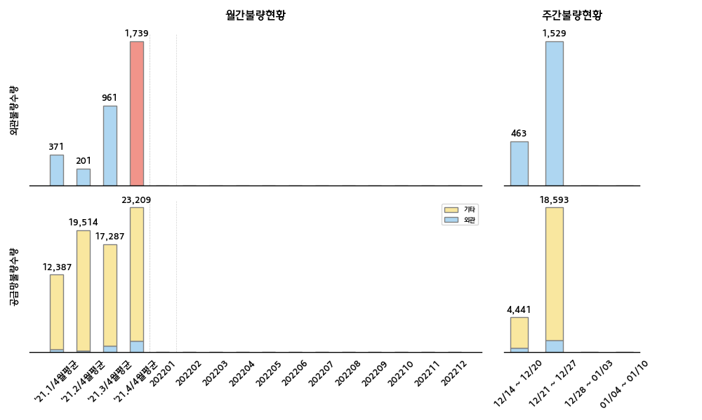
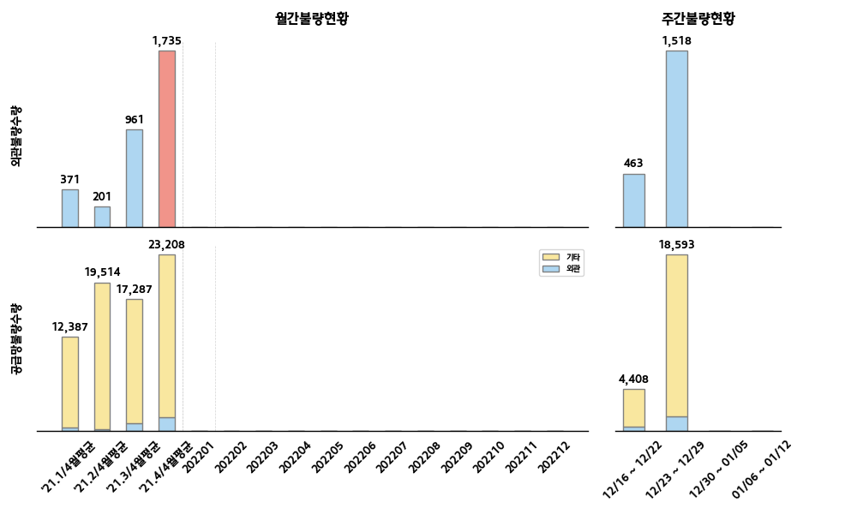




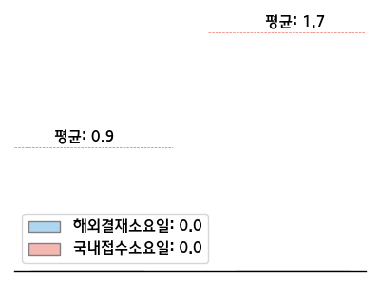
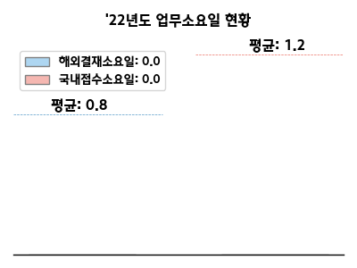

 |  |  |  |  |  |  |  |  |  |  |  |  |  | 순위 | 구분 | 부품사 | 부품 | 수량 | 점유율(%) | 주요불량명 | 업무진행현황 (해외결재일:12/16-01/12)
 |  |  |  |  |  |  |  |  |  |  |  |  |  | 1 | 외관 | 금강화학 | MOLDING ASSY-DR FRAME | 1,089 | 55.0 | 스크래치 덴트, 오염 | 1. 현지 3자 선별 진행 중
 |  |  |  |  |  |  |  |  |  |  |  |  |  | 2 | 외관 | 엘엑스하우시스 | COVER ASSY-CYLINDER HEAD | 573 | 28.9 | 사출불량 | 1. 현지재고 리워크 후 투입 완료 2. 외관 -> 기능으로 불량 유형 변경예정
 |  |  |  |  |  |  |  |  |  |  |  |  |  | 3 | 이종 | 금강화학 | W/STRIP ASSY-DR BELT O/S | 270 | 13.6 | 이종 | 1. 단발성으로 특이사항 없음
 |  |  |  |  |  |  |  |  |  |  |  |  |  | 1 | 치수 | 금강화학 | W/STRIP ASSY-DR BELT O/S | 9,680 | 46.1 | 단차 | 1. 검사구 발송->현지3자선별->리워크-> 현재 선별 종료
 |  |  |  |  |  |  |  |  |  |  |  |  |  | 2 | 치수 | 현대모비스김천공장 | HIGH MOUNTED STOP LAMP ASSY | 8,164 | 38.8 | 갭 | 1. 안티노이즈패드 (남일공급) 부착 리워크 후 라인 투입 2. 선별 & 리워크 종료
 |  |  |  |  |  |  |  |  |  |  |  |  |  | 3 | 기능 | 현대위아변속기공장 | TRANSFER ASSY | 968 | 4.6 | 노이즈 | 1. 개선품 공급완료, 선별종료

22년도 신차 계획 |  |  |  |  |  |  |  |  |  |  |  |  | 신차관련 특이사항 | 고객사 동향 및 특이사항 대응
차종 | 1월 | 2월 | 3월 | 4월 | 5월 | 6월 | 7월 | 8월 | 9월 | 10월 | 11월 | 12월 |  | 실시사항 |  |  |  |  |  | 예정사항
 |  |  |  |  |  |  |  |  |  |  |  |  | 특이사항 없음 | 1. KASK 불용재고 재수입에 대한 실무적 업무 진행(사업팀) └ 사업팀 : KASK QC에서 불량으로 처리하겠다는 구두입장문 수신 추후, 정식메일 수신시 공유하여 업무 진행 예정 └ 품질팀 : 정식요청 메일이 접수 될 때 까지는 비협조 및 대기 상태 유지 2. 씬터온 항공 클레임 분쟁 ISSUE └ 불량 판정 품의 라인투입 예정일 (1월 말) ▶ 양품판정시 부품사는 운송비 만 지급하고, 부품가는 KAKS에서 받는 방향 협의 진행 중 |  |  |  |  |  | 1 KASK BSA 프레임 리터치 관련 AQL 협의진행 - 참석자 : KASK 주재원 및 현대모비스 담당자 예

HMMR
■ HMMR 품질현황 |  |  |  |  |  |  |  |  |  |  |  |  |  |  |  |  |  |  |  |  |  | 담당자 : ㅇㅇㅇ

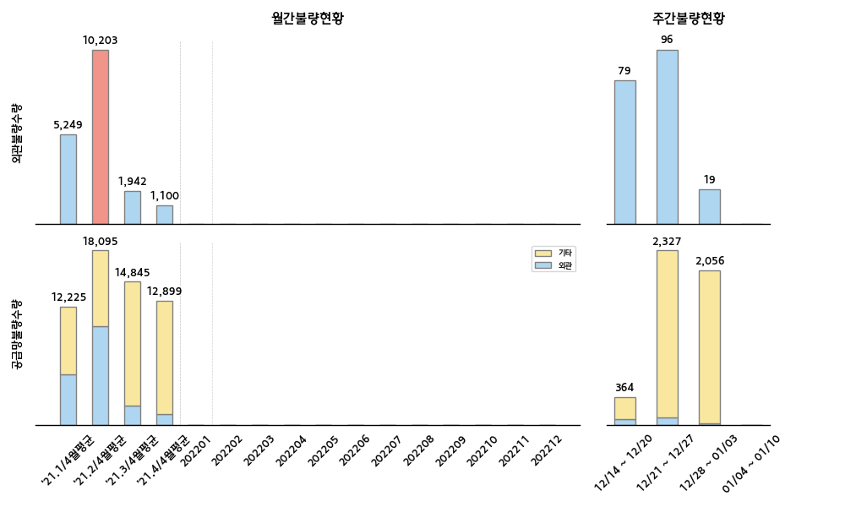
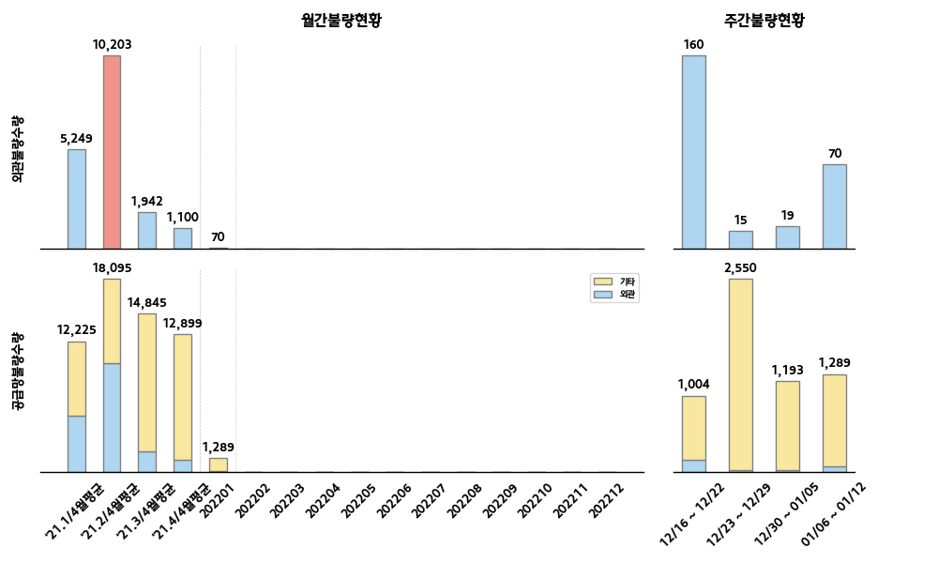
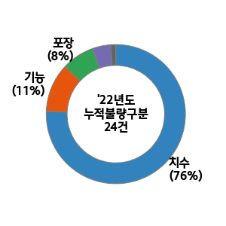
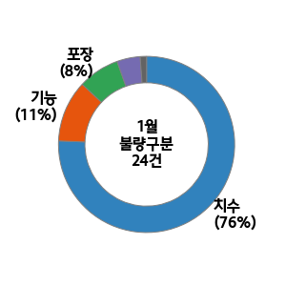
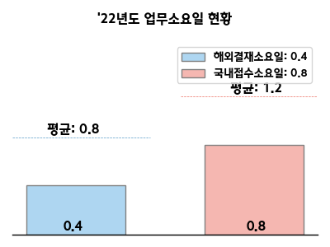

 |  |  |  |  |  |  |  |  |  |  |  |  |  | 순위 | 구분 | 부품사 | 부품 | 수량 | 점유율(%) | 주요불량명 | 업무진행현황 (해외결재일:12/16-01/12)
 |  |  |  |  |  |  |  |  |  |  |  |  |  | 1 | 외관 | 아성프라텍 | TRIM ASSY-PILLAR | 81 | 30.7 | 찍힘, 스크레치 | 1. 품질 개선회의 실시 :1/12 (개선: 납입용기 유동방지 패드 추가(12월) 및 유효성 확인 예정) 2.현지 선별 진행중(9/4~) 재고: 약3만개
 |  |  |  |  |  |  |  |  |  |  |  |  |  | 2 | 외관 | 트래닛 | TRIM ASSY-LUGGAGE PARTN SD | 53 | 20.1 | 버 | 1.개선 대책 수립 중 (현지 선별/리워크 중, 대상: 1,320개) 2. 사내 불량 발견 / 검사중 유출 (금형수정완료)
 |  |  |  |  |  |  |  |  |  |  |  |  |  | 3 | 외관 | 현대모비스울산공장 | STAB/BAR & BUSHING ASSY | 24 | 9.1 | 발청 | 개선 대책 수립 중 (단발성) 특이사항없음
 |  |  |  |  |  |  |  |  |  |  |  |  |  | 1 | 치수 | MINTH INTERNATIONAL MACAO MERCIAL OFFSHORE | GARNISH ASSY-C PILLAR | 1,645 | 28.5 | 패드변형 | 포장사양 개선 완료(블럭높이수정) : 8/20, 리워크 실시
 |  |  |  |  |  |  |  |  |  |  |  |  |  | 2 | 치수 | 삼보에이앤티 | FUEL FILLER DR ASSY | 1,441 | 25.0 | 갭(수축) | 원인: 금형 파손으로 홀막힘으로 냉각시 수축 개선: 금형 수리 완료(9/27), 리워크 실시중(10/7~) 재고:약6400개
 |  |  |  |  |  |  |  |  |  |  |  |  |  | 3 | 포장 | MINTH INTERNATIONAL MACAO MERCIAL OFFSHORE | GARNISH ASSY-C PILLAR | 1,149 | 19.9 | 패드변형 | 포장사양 개선 완료(블럭높이수정) : 8/20, 리워크 실시

22년도 신차 계획 |  |  |  |  |  |  |  |  |  |  |  |  | 신차관련 특이사항 | 고객사 동향 및 특이사항 대응
차종 | 1월 | 2월 | 3월 | 4월 | 5월 | 6월 | 7월 | 8월 | 9월 | 10월 | 11월 | 12월 |  | 실시사항 |  |  |  |  |  | 예정사항
BN7 |  |  |  |  |  |  |  | T2 8/15 |  |  | LP211/10 |  | * M :23.2/1 (4DR) * LP2 :23.2/1 , M 4/1(5DR) | ○ HMMR 국내 입고 워스트사 개선영상 회의실시(1/12) - 대상 : 아진프라텍 (외관 및 이종불량) - 내용 : 품질확보방안 및 전수검사 협의(후속진행) ○ 글로벌 워스트사 선별 현황 업데이트 접수(1/14) - 대상 : 민쓰 (HMMR외 접수/공유) ○ HMMR 주요 불량 지속 F/UP - FB 에어그릴 립변형 개선 및 협의 진행(신기인터모빌) (고무단품 3차->2차사 납입포장 개선. 비닐팩 사용,50개단위) |  |  |  |  |  | ○ HMMR 1월 품질 회의 관련 협의(1/19) - 내용 : 안건 및 일정 협의(HMMR 부품개발) ○ HMMR 12월 품질 현황 관련 자료작성 송부(1/18) - 내용 : 워스트 및 선별 TOP 5사 개선대책수립 (HMMR 부품개발/ GRU 공유) ○ HMMR 인라인 클레임 진행 실시(1/20) - 대상: 12월분 - 내용 : 인라인 클레임 이의제기 접수 및 협의/정리
(HC 후속) |  |  |  |  |  |  |  |  |  | T2 10/15

HMMA
■ HMMA 품질현황 |  |  |  |  |  |  |  |  |  |  |  |  |  |  |  |  |  |  |  |  |  | 담당자 : 김지창

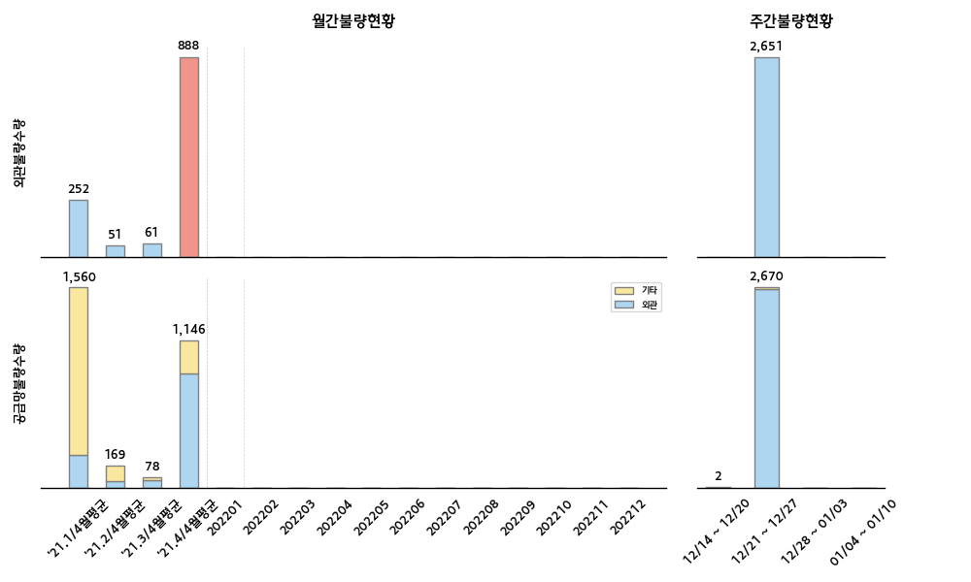
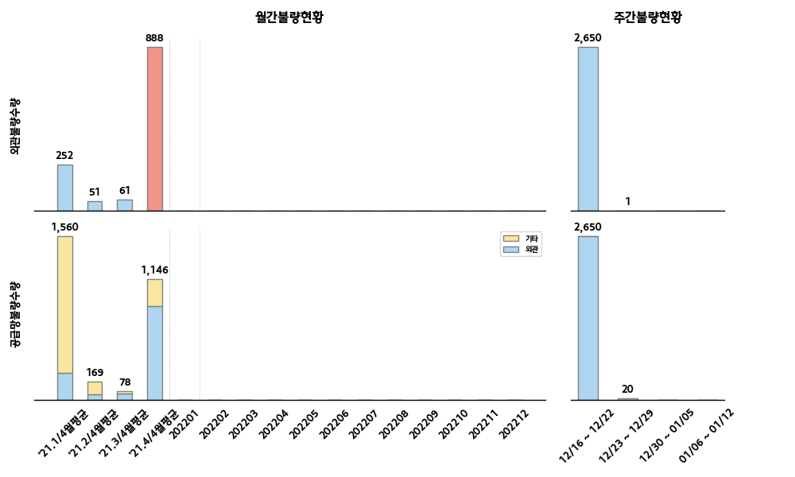

 |  |  |  |  |  |  |  |  |  |  |  |  |  | 순위 | 구분 | 부품사 | 부품 | 수량 | 점유율(%) | 주요불량명 | 업무진행현황 (해외결재일:12/16-01/12)
 |  |  |  |  |  |  |  |  |  |  |  |  |  | 1 | 외관 | 유신정밀공업 | PLATE-DRIVE | 2,650 | 100.0 | 발청 | 1. 현지 선별 완료 및 현지 생관 재사용 불가 & 폐기 처리 결정. → 방청유 도포 과다 / 클레임 진행 될 예정.
 |  |  |  |  |  |  |  |  |  |  |  |  |  | 2 | 외관 | 삼기 | THETA3 GDI CRANKCASE ASSY-LOWER | 1 | 0.0 | 부싱 파손 | 부싱 파손 (원인 : 변형 부싱 투입 / 대책: 조립 전 부싱 단품 검사 강화)
 |  |  |  |  |  |  |  |  |  |  |  |  |  | 3
 |  |  |  |  |  |  |  |  |  |  |  |  |  | 1 | 기능 | 디엘모터스 | CARRIER ASSY-CAMSHAFT | 16 | 84.2 | 부싱 파손 | 부싱 가이드 마모 (현지 선별 진행 및 가이드 교환)
 |  |  |  |  |  |  |  |  |  |  |  |  |  | 2 | 기능 | 한텍테크놀로지 | STAY-INLET MANIFOLD | 1 | 5.3 | 용접 누락 | 누락품 유출 ( 누락 검출 센서 추가)

22년도 신차 계획 |  |  |  |  |  |  |  |  |  |  |  |  | 신차관련 특이사항 | 고객사 동향 및 특이사항 대응
차종 | 1월 | 2월 | 3월 | 4월 | 5월 | 6월 | 7월 | 8월 | 9월 | 10월 | 11월 | 12월 |  | 실시사항 |  |  |  |  |  | 예정사항
 |  |  |  |  |  |  |  |  |  |  |  |  | 1. 친환경 전기차 (JKa EV) 관련 이벤트 진행 전 사전 준비 진행 中 - 각 팀 별 예상애로사항 및 현지 요청사항 지속 공유 中 | 1. HMMA 파레트 무너짐 귀책 협의 2. HMMA ENG ISIR & EO 적용 현황 조사 3. HMMA ENG 불량 현황 조사 및 추가 인센티브 방안 마련
TMa HEV |  |  |  |  | T2 5/15 |  | LP2 7/15 |  | M 9/15 | SOP 10/1

JKa EV |  |  |  |  |  |  | T2 7/15 |  |  | LP 10/1 |  | M 12/15

KMX
■ KMX 품질현황 |  |  |  |  |  |  |  |  |  |  |  |  |  |  |  |  |  |  |  |  |  | 담당자 : 이태휘

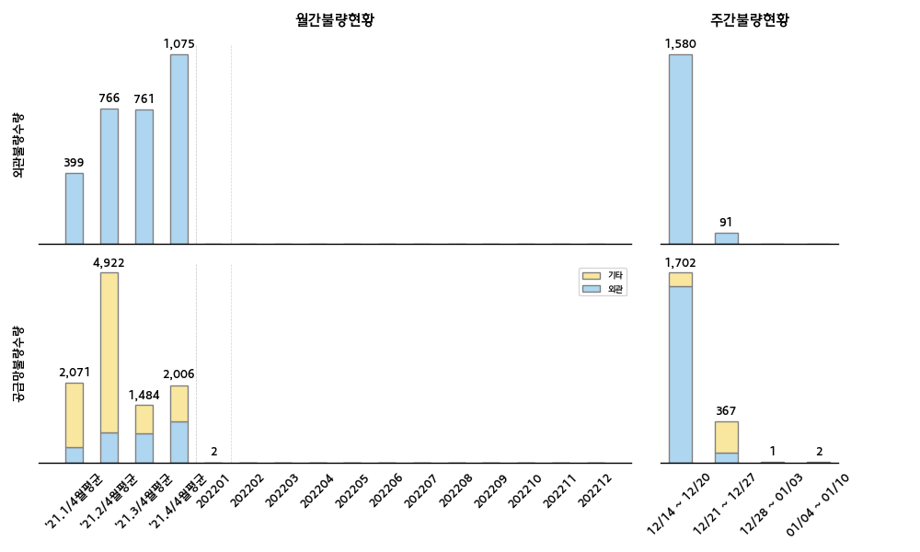

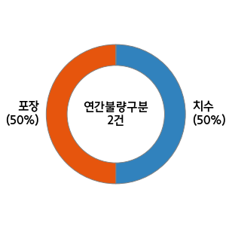
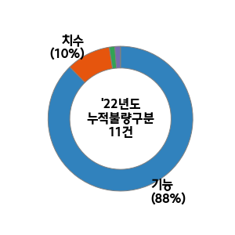
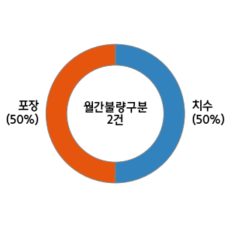
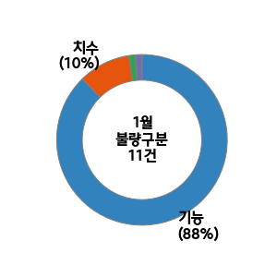
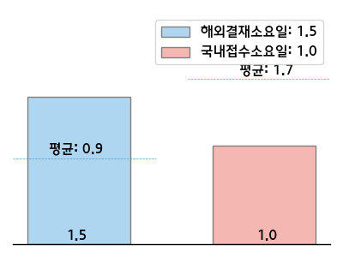
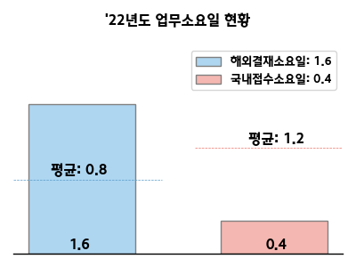

 |  |  |  |  |  |  |  |  |  |  |  |  |  | 순위 | 구분 | 부품사 | 부품 | 수량 | 점유율(%) | 주요불량명 | 업무진행현황 (해외결재일:12/16-01/12)
 |  |  |  |  |  |  |  |  |  |  |  |  |  | 1 | 외관 | 삼신화학공업 | EMBLEM-GT LINE | 1,412 | 90.2 | 크롬 도금불량 | 1. 현상: 엠블럼 크롬 도금 불균일 / 현지선별 완료 2. 개선대책: 크롬 도금 관련 JIG 세척주기 변경(15회→10회)
 |  |  |  |  |  |  |  |  |  |  |  |  |  | 2 | 외관 | 용산 | SUNVISOR ASSY | 45 | 2.9 | 스크래치 | 1. 현상: 지속발생 2. 추가 개선대책 검토 中: 목형 개선을 통한 당김량 개선
 |  |  |  |  |  |  |  |  |  |  |  |  |  | 3 | 외관 | 삼보프라텍 | SPOILER ASSY | 43 | 2.7 | 찍힘, 오염 | 1. 현상: 외관 찍힘 2. 개선: 공정 접촉면에 패드 처리 완료(12/21)
 |  |  |  |  |  |  |  |  |  |  |  |  |  | 1 | 기능 | 용산 | SUNVISOR ASSY | 224 | 46.8 | 버블 | 1. 현상: 지속발생 2. 추가 개선대책 검토 中: 목형 개선을 통한 당김량 개선
 |  |  |  |  |  |  |  |  |  |  |  |  |  | 2 | 기능 | 세진 | GLASS & MLDG ASSY-QTR FIXED | 136 | 28.4 | Dent | 1. 개선대책: 포장방법 개선(트레이內 제품 고정방법 변경)
 |  |  |  |  |  |  |  |  |  |  |  |  |  | 3 | 기능 | 삼신화학공업 | EMBLEM-CAR NAME | 40 | 8.4 | 스크래치, 오염 | 1. 현상: 엠블럼 테이프 눌림 2. 개선대책: 포장사양 변경(후면이 마주보도록 묶음포장)

22년도 신차 계획 |  |  |  |  |  |  |  |  |  |  |  |  | 신차관련 특이사항 | 고객사 동향 및 특이사항 대응
차종 | 1월 | 2월 | 3월 | 4월 | 5월 | 6월 | 7월 | 8월 | 9월 | 10월 | 11월 | 12월 |  | 실시사항 |  |  |  |  |  | 예정사항
 |  |  |  |  |  |  |  |  |  |  |  |  |  | ○ [세동] 루프 몰딩 립변형 선별 F/UP 회의 (1/13) - 대상: 87230/87240-M6000 (BD 루프몰딩) - 요청사항(세동): 현지 3자 선별 중지&귀책 검토 요청 - 검토: 중포장설계 오설계로 인한 협력업체 귀책처로 협의 예정 ○ 품질 5스타 최종 이의제기 접수: 근거 자료(고객사 협의) 불충분 통보(1/12) |  |  |  |  |  | ○ KMX '21년 3분기 인라인 클레임 검토 (~1/18)

HAOS
■ HAOS 품질현황 |  |  |  |  |  |  |  |  |  |  |  |  |  |  |  |  |  |  |  |  |  | 담당자 : ㅇㅇㅇ

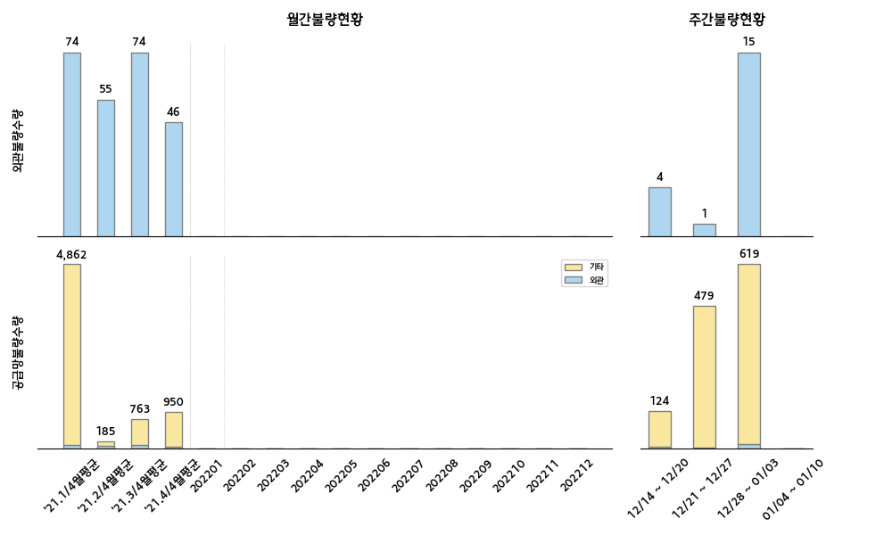
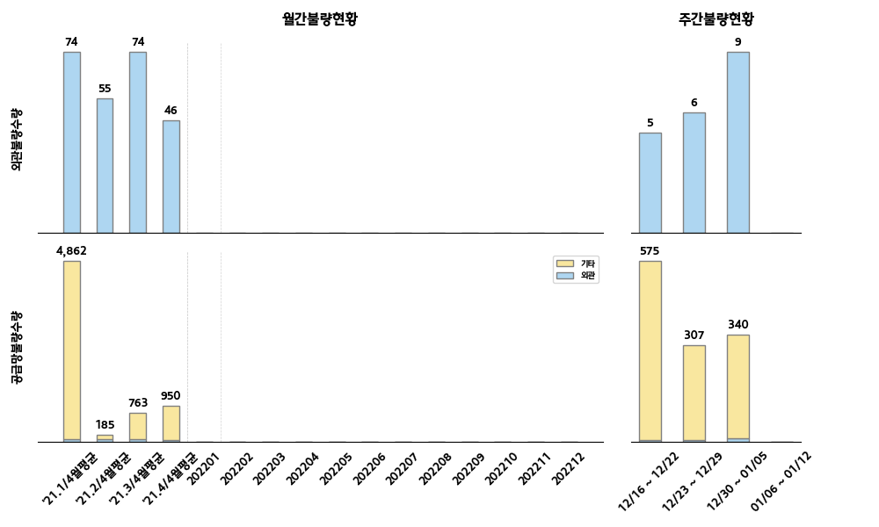

 |  |  |  |  |  |  |  |  |  |  |  |  |  | 순위 | 구분 | 부품사 | 부품 | 수량 | 점유율(%) | 주요불량명 | 업무진행현황 (해외결재일:12/16-01/12)
 |  |  |  |  |  |  |  |  |  |  |  |  |  | 1 | 외관 | 동국실업 | HDL ASSY-ROOF ASSIST | 5 | 25.0 | 파손 | 단발성 불량으로 특이사항 없음
 |  |  |  |  |  |  |  |  |  |  |  |  |  | 2 | 외관 | AUTOLIV INDIA | SEAT BELT ASSY-E.L.R 3PT | 4 | 20.0 | 스크래치 | 단발성 불량으로 특이사항 없음
 |  |  |  |  |  |  |  |  |  |  |  |  |  | 3 | 외관 | 평화산업 | PIPE ASSY-I/C INLET | 3 | 15.0 | 찢어짐 | 1. GTR에서 귀책에 대한 문의 ▶ 부품사귀책으로 회신 2. 부품사 귀책으로 확정 및 진행 / 부품사 포장장 내방요청 진행 중
 |  |  |  |  |  |  |  |  |  |  |  |  |  | 1 | 기능 | GUANGZHOU JINZHONG AUTO PARTS MANUFACTURING | EMBLEM-N LINE | 364 | 30.3 | 보호필름 접착제 잔존 | 전량 리워크 후 라인 투입 완료
 |  |  |  |  |  |  |  |  |  |  |  |  |  | 2 | 기능 | 용산 | RETAINER-SUNVISOR ASSY | 270 | 22.5 | 작동감 과다 | 1. 개선품 해상오더 적용완료 / 항공 대체품 공급 검토 중 2. 현지 제품 선별 후 라인투입 진행 중
 |  |  |  |  |  |  |  |  |  |  |  |  |  | 3 | 기능 | 일흥 | LAMP ASSY-O/HEAD CNSL N/ROOF | 220 | 18.3 | 시소노브 유동 | 1. 개선오더 해상 적용 완료 2. 현지 선별 후 라인 투입 진행 중 / 현지 출장 진행(리워크 협의중)

22년도 신차 계획 |  |  |  |  |  |  |  |  |  |  |  |  | 신차관련 특이사항 | 고객사 동향 및 특이사항 대응
차종 | 1월 | 2월 | 3월 | 4월 | 5월 | 6월 | 7월 | 8월 | 9월 | 10월 | 11월 | 12월 |  | 실시사항 |  |  |  |  |  | 예정사항
 |  |  |  |  |  |  |  |  |  |  |  |  | 특이사항 없음 | ○ 핵심업무 상세 요건 정의 (지속~) - 금주 주요 안건 : 검사항목 수립 및 프로세스 자료 수립 外 ○ 업무 프로세스 변경 협의 (지속~) - 배경 : IPDN SYSTEM 개선 및 추가 업무 지침 수립 - 대상 : 직출하 협력사의 IPDN 관리 지침 수립 시스템 자동 I/F 증대 및 불필요 부분 삭제 |  |  |  |  |  | ○ 중점업무 추진 방향 보고 (1/18) - 내용 : 회의체 수립 및 진행방향 보고

HMMC
■ HMMC 품질현황 |  |  |  |  |  |  |  |  |  |  |  |  |  |  |  |  |  |  |  |  |  | 담당자 : ㅇㅇㅇ

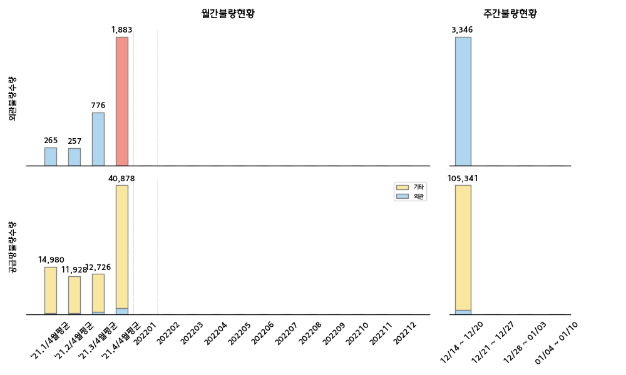
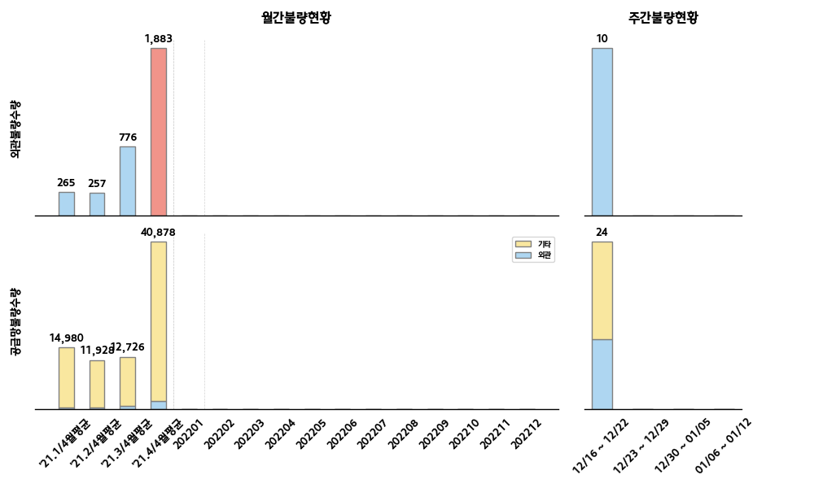

 |  |  |  |  |  |  |  |  |  |  |  |  |  | 순위 | 구분 | 부품사 | 부품 | 수량 | 점유율(%) | 주요불량명 | 업무진행현황 (해외결재일:12/16-01/12)
 |  |  |  |  |  |  |  |  |  |  |  |  |  | 1 | 외관 | 금강화학 | GARNISH ASSY-C PILLAR | 3 | 30.0 | 변형 | 단발성 불량으로 특이사항 없음(현지선별 중)
 |  |  |  |  |  |  |  |  |  |  |  |  |  | 2 | 외관 | 한일튜브 | PROTECTOR-BRAKE TUBE | 3 | 30.0 | 파손 | 단발성 불량으로 특이사항 없음(현지선별 중)
 |  |  |  |  |  |  |  |  |  |  |  |  |  | 3 | 외관 | 세진 | SPOILER ASSY | 2 | 20.0 | 스크레치 | 항공대체품 진행 完 지속 발생중인 이슈로, 차주 HMMC 품관과 AQL 조정협의 예정
 |  |  |  |  |  |  |  |  |  |  |  |  |  | 1 | 기능 | 광진상공 | LATCH ASSY-DR | 2 | 14.3 | 작동불량 | 단발성 불량으로 특이사항 없음(고품회수 예)
 |  |  |  |  |  |  |  |  |  |  |  |  |  | 2 | 기능 | 케이비와이퍼시스템 | ARM & BLADE ASSY-W/WPR D/SIDE | 2 | 14.3 | 작동불량 | 1. 지속발생 중 / 발생원인 파악중(고품회수 예) 2. 차주 HMMC 품질회의 시 개선대책서 및 원인분석 진행 예
 |  |  |  |  |  |  |  |  |  |  |  |  |  | 3 | 기능 | 경창산업 | LEVER COMPLETE-SHIFT BY WIRE | 1 | 7.1 | 변형 | 단발성 불량으로 특이사항 없음(현지선별 중)

22년도 신차 계획 |  |  |  |  |  |  |  |  |  |  |  |  | 신차관련 특이사항 | 고객사 동향 및 특이사항 대응
차종 | 1월 | 2월 | 3월 | 4월 | 5월 | 6월 | 7월 | 8월 | 9월 | 10월 | 11월 | 12월 |  | 실시사항 |  |  |  |  |  | 예정사항
 |  |  |  |  |  |  |  |  |  |  |  |  | 특이사항 없음 | ○ ISIR EO 정보-IPDN 정보 일치화 작업지원 중 - HMMC 공급중인 EO정보 수신 完, G-QIMS 시스템 비교대조하여 불일치 여부 확인 예정 ○ HMMC 11월 인라인클레임 마감진행 ○ HMMC BSA 프레임 리터치 관련 AQL 협의진행 - 참석자 : HMMC 주재원 및 현대모비스 담당자 예 |  |  |  |  |  | ○ HMMC 1월 품질영상회의 진행(1/21) ○ PPR 장기미결관련 추심지속(약 230件) ○ MINTH 품질이슈 개선현황 재검토 및 실효성여부 검토

HMB
■ HMB 품질현황 |  |  |  |  |  |  |  |  |  |  |  |  |  |  |  |  |  |  |  |  |  | 담당자 : 김형동

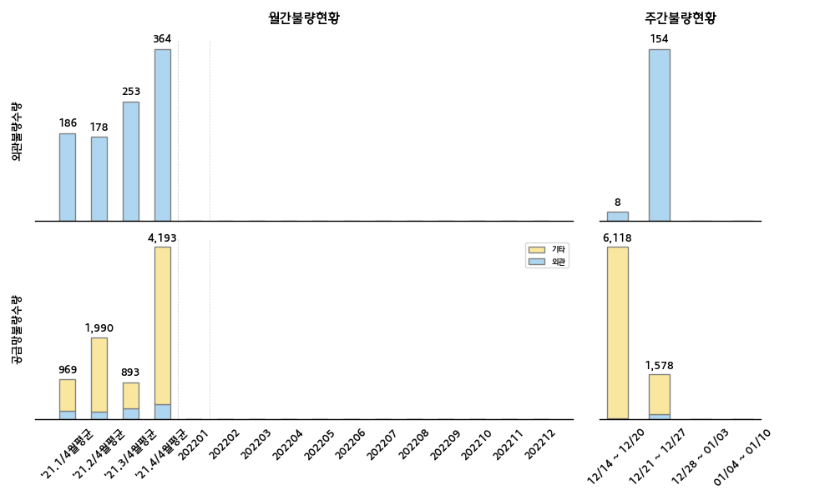
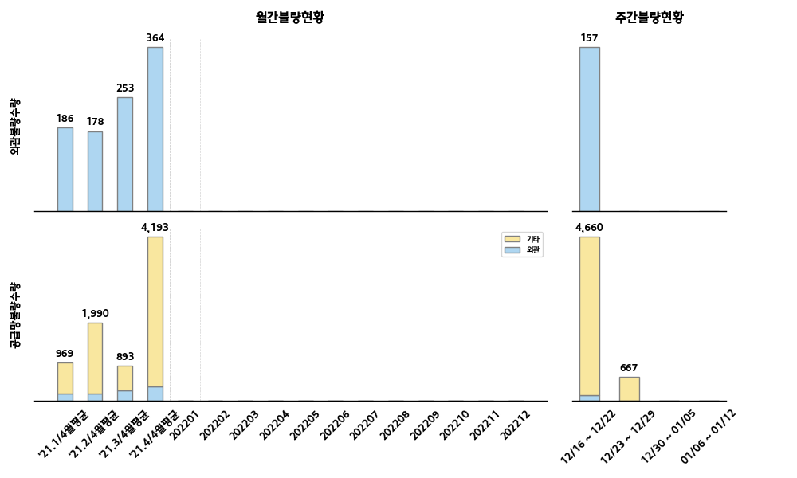

 |  |  |  |  |  |  |  |  |  |  |  |  |  | 순위 | 구분 | 부품사 | 부품 | 수량 | 점유율(%) | 주요불량명 | 업무진행현황 (해외결재일:12/16-01/12)
 |  |  |  |  |  |  |  |  |  |  |  |  |  | 1 | 이종 | 남일 | SEAL-DR TRIM | 47 | 29.9 | 이종 | 사양이종 혼입 (타차종 제품 혼입) : 단발성 불량
 |  |  |  |  |  |  |  |  |  |  |  |  |  | 2 | 이종 | 위너콤 | FEEDER CABLE-ANTENNA EXTN NO.1 | 40 | 25.5 | 이종 | 사양이종 혼입 : 단발성 불량이며, 사전신고 논란 중 -. PT : 96230-BX220, 실물 : 96230-AA200
 |  |  |  |  |  |  |  |  |  |  |  |  |  | 3 | 이종 | HYUNDAI MOBIS MEXISDE RLDE CV | AXLE ASSY | 24 | 15.3 | 이종 | 사양이종 혼입 : 단발성 불량 -. PT : 51700-M4000, 실물 : 51701-M4000
 |  |  |  |  |  |  |  |  |  |  |  |  |  | 1 | 치수 | 태창공업 | PNL-HEAT PROTECTOR | 4,511 | 87.3 | 버 | 끝단부 BURR 발생, 선별업체 리워크 후 라인 투입 중 -. 협력사 이의제기 (승인 : AQL, 작업상해 긴급대응 선별)
 |  |  |  |  |  |  |  |  |  |  |  |  |  | 2 | 치수 | LS AUTOMOTIVE INDIA | SWITCH ASSY-CONSOLE UPR COVER | 501 | 9.7 | 파손 | SUB 파트 조립 후크 크랙 (선별진행 중)
 |  |  |  |  |  |  |  |  |  |  |  |  |  | 3 | 기능 | MANDO PORATION MEXICO | MASTER CYLINDER & BOOSTER ASSY | 53 | 1.0 | 오작동 | 브레이크 저압에 작동됨 (개선대책 수립 중)

22년도 신차 계획 |  |  |  |  |  |  |  |  |  |  |  |  | 신차관련 특이사항 | 고객사 동향 및 특이사항 대응
차종 | 1월 | 2월 | 3월 | 4월 | 5월 | 6월 | 7월 | 8월 | 9월 | 10월 | 11월 | 12월 |  | 실시사항 |  |  |  |  |  | 예정사항
BR2 F/L |  | 통합 LP | 2/15~ | ~4/30 |  | M 6/1 | SOP 6/15 |  |  |  |  |  | 1. BR2 F/L ILP 4DR 30사 71품번 입고 진행중 -. 국내 : 23사, 글로벌 : 7사 2. BR2 F/L ILP 5DR 33사 95품번 입고 진행중 -. 국내 : 25사, 글로벌 : 8사 3. 카파엔진 선행양산 입고 진행 중 -. 37사 278품번 | ○ HMB[조일공업] 수량부족 귀책 협의 (1/12) - 내용 : 해포 시 중박스 내 제품수량 부족 (MEMBER-RR DR : 83EA) - 검토 : 협력사 단위 공급(40*3=120EA) 후 단위별 포장장 이재작업 실시 ○ HMB 클레임 이의제기(윌카) 협의 - 내용 : 스틸 휠 클레임 단가 차액분(2/9월) 및 스크랩 비용 회수 - 대상 : 9월 클레임 데이터 (52910-A0000/STEEL WHEEL) - 회신 : 2월 미적용 환급세 9월 추가 적용 ○ HMB향 중점검사표 미등록 리스트 추심 - 내용 : GMX 포장장/글로벌 공급 협력사 등록요청 |  |  |  |  |  | ○ [모베이스전자] FOB-SMART KEY 수신불량 (1/18) - 내용 : 필드클레임 정보 접수(95440-BX000) - 대상 : 간이검사구 선별 (8,530EA), 완성차 캠페인 실시 ○ [진원] SU2b ROOF-RACK ASSY 끝단부 찍힘 - 내용 : 포장사양 간섭에 의한 끝단부 쓸림현상

BR2 카파 |  |  | 시운전 | M 4/15 | SOP 5/15

KAGA
■ KAGA 품질현황 |  |  |  |  |  |  |  |  |  |  |  |  |  |  |  |  |  |  |  |  |  | 담당자 : 정동윤

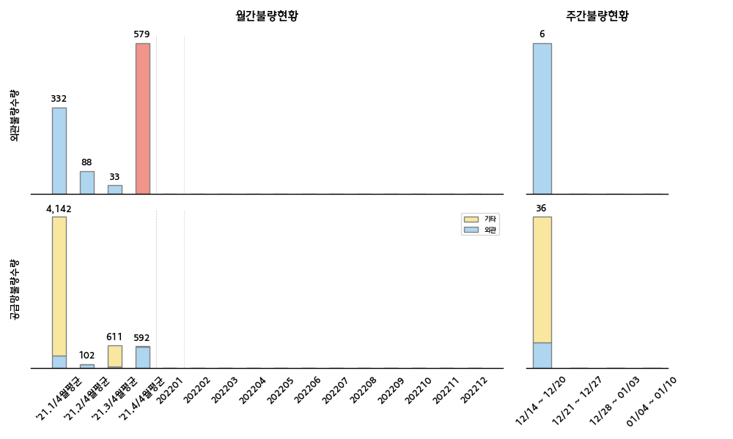
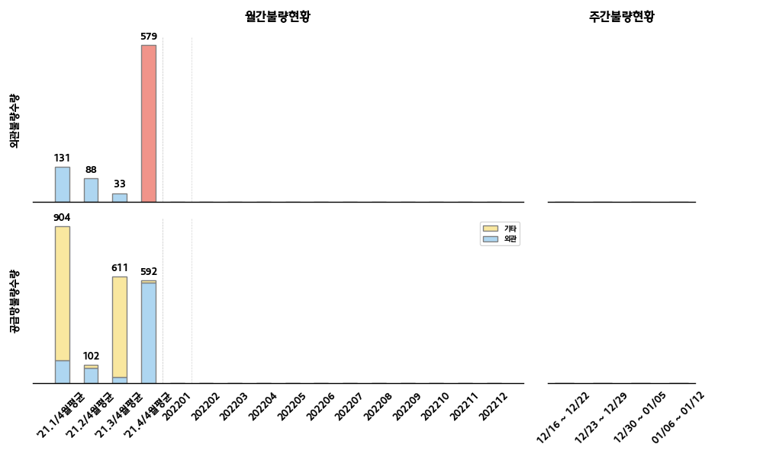

 |  |  |  |  |  |  |  |  |  |  |  |  |  | 순위 | 구분 | 부품사 | 부품 | 수량 | 점유율(%) | 주요불량명 | 업무진행현황 (해외결재일:12/16-01/12)
 |  |  |  |  |  |  |  |  |  |  |  |  |  | 1 |  |  |  |  |  |  | 특이사항 없음
 |  |  |  |  |  |  |  |  |  |  |  |  |  | 2
 |  |  |  |  |  |  |  |  |  |  |  |  |  | 3
 |  |  |  |  |  |  |  |  |  |  |  |  |  | 1
 |  |  |  |  |  |  |  |  |  |  |  |  |  | 2
 |  |  |  |  |  |  |  |  |  |  |  |  |  | 3

22년도 신차 계획 |  |  |  |  |  |  |  |  |  |  |  |  | 신차관련 특이사항 | 고객사 동향 및 특이사항 대응
차종 | 1월 | 2월 | 3월 | 4월 | 5월 | 6월 | 7월 | 8월 | 9월 | 10월 | 11월 | 12월 |  | 실시사항 |  |  |  |  |  | 예정사항
ON PE | SP1 1/13 |  |  |  | LP1 5/1 |  | LP2 7/1 |  | M 9/1 | SOP 9/15 |  |  | 1. SP1단계 발주 현황 : 15社, 50개 품목 - 중점검사표 근거 입고/출하 진행 완료 2. LP단계 대응 지침 해외공장/부품사 공지 필요 | 1. KAGA 이슈 1) NQ5a 신차 Q-CAMP 대상리스트 조정 (축소) - 현황 : 9개사 23개 품목 제외 [`21.11/17~`22.1/12, 57일간 무불량] ※ 5개사 86개 품목은 지속 (~2/28) 2) NQ5a 신차부품 - 금강화학 델타가니시 불용(폐기) 재고 발생 - 현황 : ① P1100(X-LINE) 사양 삭제 ▶ 548대분 폐기 (HKMC 100%) ② P1200 재질변경(신뢰성 불만족) ▶ 3,525대분 폐기, 항공 대응 (HKMC 80% : 금강 20%) ※ 귀책 협의 완(연구소/구매) 3) 기타 품질 이슈 : 2건 - 말레동현 에어클리너 ALC CODE 불일치 건 - 시트벨트 앵커 변경예정통보서 지연 등록, 후속 공지 건 (해외 미도착) 2. 기타 이슈 1) 스마트KD(YSP) 낙상사고 1건(1/11) F/UP - 조치 : HMMA NU 볼트, 전량 교체 (태양금속공업 무상 협조 : 2,400EA) |  |  |  |  |  | 1. KAGA 이슈 1) NQ5a 신차 Q-CAMP 지속 모니터링 (~2/28) - 대상 : 5개사 86개 품목 2) ON-PE 이벤트(LP~) 대응 지침 수립 및 공지 예정 (~2/28) - 신규 부품 리스트 접수/확인 예정 (현재까지 발주현황 : 50개 품목) 3) 품질 주재원 업무 변경 : 강승목 책임매니저 [조달운송 / 사외CC] → 김정익 책임매니저 [CC운영 / 품질] 4) 휴무(셧다운) : 1/17(월) ※ 마틴루터 킹 목사 탄신 공휴일 2. 기타 이슈 1) 스마트KD WCS 시스템 내 품질업무 반영 필요 요건 정의 (~1/21) - 내용 : 변경품 투입정보, 중점검사표 I/F 등 (반영 예정 : `22년 하반기) 2) 리한 클레임 미수 관련, 해외공장 미결 인보이스 발행 추심 - 현황 : HMMC 인보이스 대기 중

